Полка
Расчёт полки с подсветкой

ВВОД ИСХОДНЫХ ДАННЫХ ДЛЯ РАСЧЁТА |  | РЕЗУЛЬТАТ РАСЧЁТА

Ширина полки (L)* | 361 | Зеркало/стекло, 4 мм |  | ширина | 355
Глубина полки (B)** | 433 |  |  | глубина | 427
Количество полок | 4
Схема расположения подсветки | сторона ACD | Профили: | артикул | размер | количество
Толщина наполнения | Зеркало/стекло, 4 мм | Профиль для полки с подсветкой | DE0559.VP540 | 341 | 8
 |  | Профиль для полки с подсветкой | DE0559.VP540 | 413 | 8
*не более 1000 мм **не более 600 мм |  | Профиль-крышка (сторона A или B) | DE0558.VP540 | 341 | 4
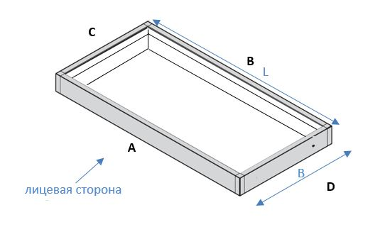
 |  | Профиль-крышка (сторона C или D) | DE0558.VP540 | 0 | 0

 |  | Рассеиватели: | артикул | размер | количество
 |  | Рассеиватель (сторона A или B) | DE0251.AP270 | 341 | 4
 |  | Рассеиватель (сторона C или D) | DE0251.AP270 | 403 | 8

 |  | Фурнитура: | артикул | количество
 |  | Уголок сборочный для полки с подсветкой | DE0253.VS000 | 4 компл.
 |  | Уплотнитель П-образный 8 мм | AA0098.VM100 | 0 м
 |  | Уплотнитель резиновый 4 мм | AA0084.VM100 | 7 м

Установка подсветки
